الوجهه الرئيسية
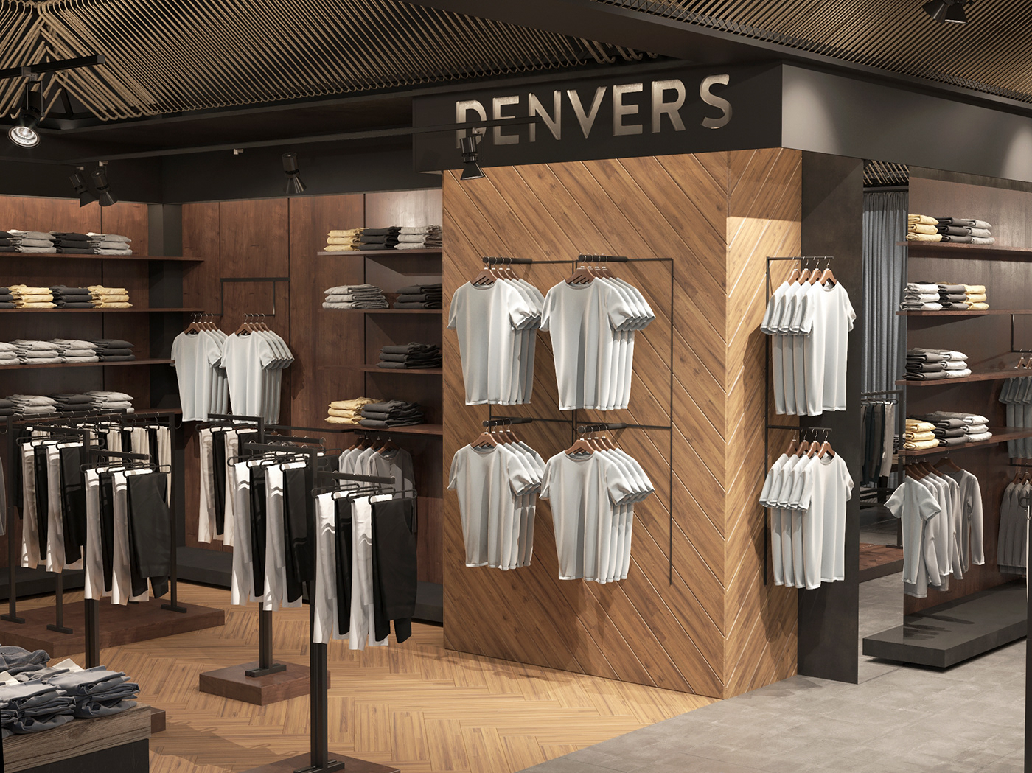

"أناقة" – برنامج إدارة متاجر الملابس

تصميم وبرمجة / اكرم سعد

الارباح

المخزن

المبيعات
الكاش / النقدى
الآجل

المخزن
المخزن
رقم الصنف | اسم الصنف | الوصف | الكمية المتاحة | سعر الشراء | سعر البيع | قيمة المخزن
101 | تيشرت بولو | تيشيرت اصلى | 39 | 105 ج‏ | 150 ج‏ | 4,095 ج‏
102 | تيشرت اديداس | شورت تقليدى | 0 | 215 ج‏ | 280 ج‏ | 0 ج‏ | مبلغ المخزن
103 | عباية حريمى | قسم النساء | 22 | 235 ج‏ | 300 ج‏ | 5,170 ج‏ | 49,495 ج‏
104 | ملابس اطفال | قسم الاطفال | 120 | 170 ج‏ | 220 ج‏ | 20,400 ج‏
105 | طقم بناتى | قسم اطفال | 31 | 210 ج‏ | 300 ج‏ | 6,510 ج‏
106 | طقم رياضى | قسم رياضى | 37 | 360 ج‏ | 420 ج‏ | 13,320 ج‏

الصفحة الرئيسية

المبيعات
المبيعات
اسم العميل | طريقة الدفع | رقم الفاتورة | تاريخ الفاتورة | رقم الصنف | اسم الصنف | الكمية | سعر البيع | إجمالى الفاتورة
اكرم محمد محمود | كاش | 002 | 2025-06-19 | 101 | تيشرت بولو | 8 | 150 | 1200
سعيد محمود محمد | آجل | 003 | 2025-06-19 | 104 | ملابس اطفال | 3 | 220 | 660
عبدالرحمن محمد سعيد | كاش | 004 | 2025-06-19 | 104 | ملابس اطفال | 12 | 220 | 2640
خميس على جمعه | كاش | 005 | 2025-06-19 | 105 | طقم بناتى | 1 | 300 | 300
رجب عيد محمود | كاش | 006 | 2025-06-19 | 106 | طقم رياضى | 5 | 420 | 2100
اسلام عبدالفتاح محمد | آجل | 007 | 2025-06-19 | 101 | تيشرت بولو | 2 | 150 | 300
عبدالفتاح محمد | آجل | 008 | 2025-06-19 | 104 | ملابس اطفال | 10 | 220 | 2200
 |  | 009 | 2025-06-19 | 104 | ملابس اطفال |  | 220 | 0
الصفحة الرئيسية

المشتريات

رقم الفاتورة | تاريخ الفاتورة | اسم المورد | رقم الصنف | اسم الصنف | الكمية | سعر الشراء | إجمالى الفاتورة
990 | 2025-06-14 | جمال محمد سيد | 101 | تيشرت بولو | 25 | 105 | 2625
 |  |  | 105 | طقم بناتى | 12 | 210 | 2520
 |  |  | 106 | طقم رياضى | 17 | 360 | 6120
 |  |  | 104 | ملابس اطفال | 33 | 170 | 5610
 |  |  |  |  |  |  | 16875
1150 | 2025-04-16 | سعيد محمود عبدالهادى | 104 | ملابس اطفال | 17 | 170 | 2890
 |  |  | 103 | عباية حريمى | 22 | 235 | 5170
الصفحة الرئيسية
 |  |  | 101 | تيشرت بولو | 11 | 105 | 1155
 |  |  | 105 | طقم بناتى | 13 | 210 | 2730
 |  |  | 106 | طقم رياضى | 25 | 360 | 9000
 |  |  | 101 | تيشرت بولو | 13 | 105 | 1365
 |  |  |  |  |  |  | 22310
 |  |  | 104 | ملابس اطفال | 15 | 170 | 2550
 |  |  | 105 | طقم بناتى | 7 | 210 | 1470
 |  |  | 104 | ملابس اطفال | 30 | 170 | 5100
990 | 2025-04-17 | اكرم محمد | 104 | ملابس اطفال | 50 | 170 | 8500
1000 | 5-5- | سعيد محمد | 106 | طقم رياضى |  | 360 | 0

الآجل
اسم العميل | إجمالي المبيعات بالآجل | المبلغ المدفوع | المبلغ المتبقى
سعيد محمود محمد | 660 | 200 | 460
اسلام عبدالفتاح محمد | 300 | 50 | 250
عبدالفتاح محمد | 2200 | 900 | 1300
الآجل
سعيد محمود محمد | 660 | 500 | 160

الصفحة الرئيسية

الكاش
اسم العميل | إجمالي المبيعات النقدية
اكرم محمد محمود | 1200
خميس على جمعه | 300
رجب عيد محمود | 2100
عبدالرحمن محمد سعيد | 2640
الكاش / النقدى

الصفحة الرئيسية

الأرباح
رقم الصنف | اسم الصنف | الكمية المباعة | الكمية المشتراة | سعر البيع للوحدة | سعر شراء للوحدة | إجمالي المبيعات | إجمالي المشتراة | الأرباح
101 | تيشرت بولو | 10 | 49 | 150 | 105 | 1500 | 5145 | 3645
102 | تيشرت اديداس | 0 | 0 | 280 | 215 | 0 | 0 | 0
103 | عباية حريمى | 0 | 22 | 300 | 235 | 0 | 5170 | 5170
الارباح
104 | ملابس اطفال | 25 | 145 | 220 | 170 | 5500 | 24650 | 19150
105 | طقم بناتى | 1 | 32 | 300 | 210 | 300 | 6720 | 6420
106 | طقم رياضى | 5 | 42 | 420 | 360 | 2100 | 15120 | 13020
107 | طقم رياضى | 0

الصفحة الرئيسية

